Imagens de cada análise
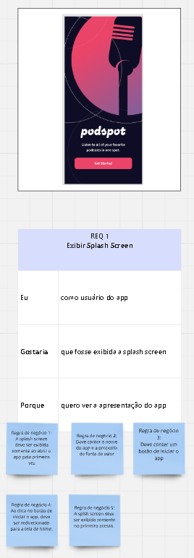
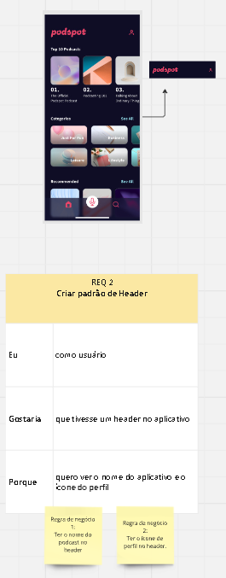
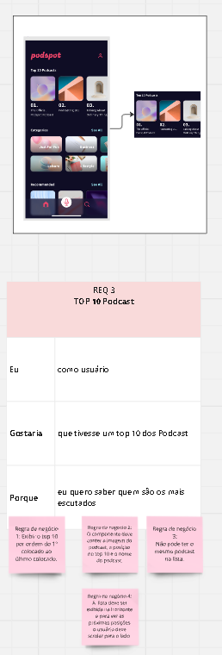
Requerimento 1 | Requerimento 2 | Requerimento 3

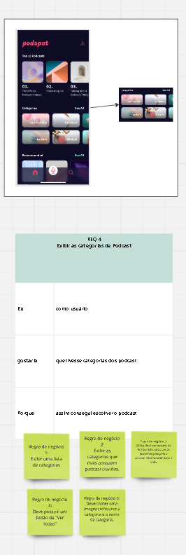
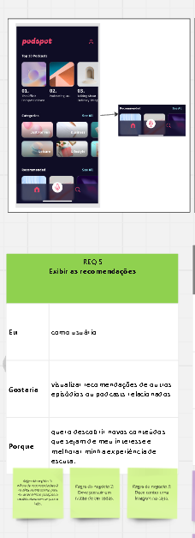
Requerimento 4 | Requerimento 5 | Requerimento 6

Requerimento 7 | Requerimento 8

